Dependenc y N° Recursos10022021
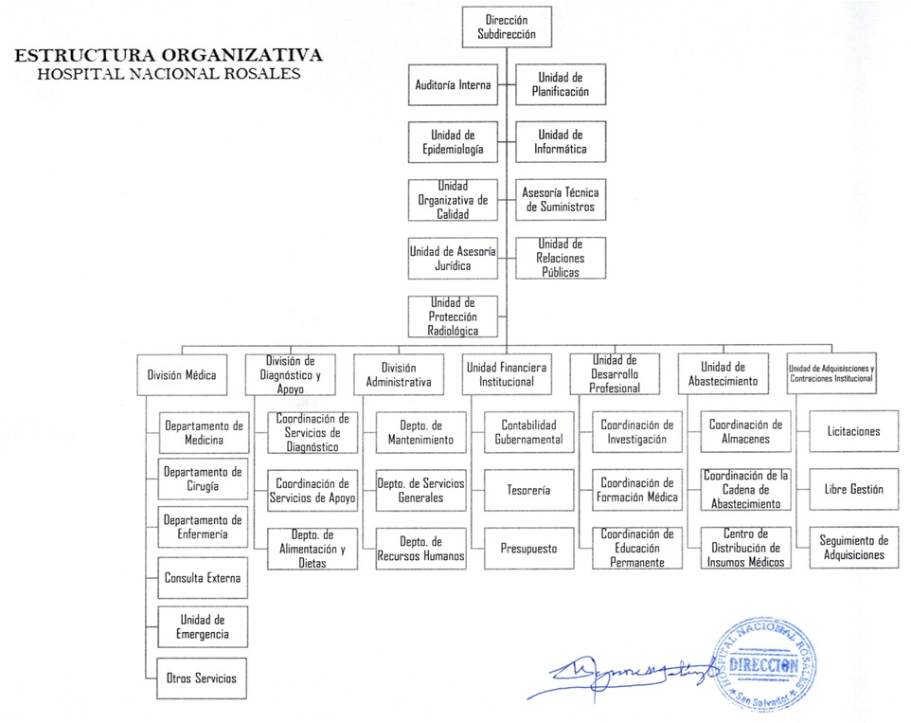

DEPENDENCIA | COMPETENCIAS Y FACULTADES (MISION) | N ° DE RECURSOS POR DEPENDENCIA
 |  | N° DE PLAZAS POR RECURSO | M | H
Dirección y Subdirección | Planear, organizard dirigir y controlar todas las actividades que conlleva el funcionamiento del Hospital Nacional Rosales. | 7 | 4 | 3
Auditoría Interna | Unidad encargada de evaluar el cumplimiento de las políticas y procedimientos internos establecidos por la Institución, así mismo el cumplimiento de la normativa emitida por la Corte de Cuentas de la República y demás entes fiscalizadores, encaminada a mejorar los controles internos contribuyendo asi con la calidad de atención que se brinda al paciente como parte integrante de la misión del Hospital Nacional Rosales. | 6 | 3 | 3
Unidad de Planificación | Unidad asesora de la Dirección, responsable de realizar procesos analíticos y de toma de decisiones a efecto de orientar adecuada y oportunamente los recursos asignados para el logro de los objetivos Institucionales. | 4 | 1 | 3
Unidad de Epidemiología | Asesora a la Dirección, a partir del empleo de estrategias y metodologías propias de la Epidemiología y Salud Pública, a fin de que la Institución cumpla su misión en función de los usuarios, con eficiencia, eficacia, efectividad y especialmente calidad. | 6 | 6 | 0
Unidad de Relaciones Públicasa | Servir de apoyo a todas las áreas del Hospital en cuanto a la comunicación institucional interna y externa, proyectando la imagen hospitalaria en la satisfacción del paciente. | 4 | 3 | 1
Unidad de Informática | Es la unidad técnica en el área de informática, responsable de la utilización, implementación y desarrollo de soluciones informáticas en apoyo al cumplimiento de la misión institucional. | 12 | 4 | 8
Unidad Organizativa de Calidad | Garantizar que el servicio médico hospitalario se preste con calidad, igualdad en el acceso, oportunidad, eficiencia y eficacia a los usuarios. | 9 | 7 | 2
Oficial de Protección Radiológica | Garantizar que los procedimientos que involucren el uso de fuentes de radiaciones Ionizantes en el Hospital nacional Rosales, estén debidamente autorizados, en cuanto a protección y seguridad radiológica tanto para el personal ocupacionalmente expuesto, como para los pacientes y público en general. | 2 | 1 | 1
Unidad de Asesoria Jurídica | Brindar servicios de asesoria en materia jurídica, en los procesos de toma de decisiones de la Institución, apoyando para la salución de problemas en el ámbito jurídico que afronte el Hospital. | 6 | 4 | 2
Asesoría Técnica de Medicamentos | Cerciorar que el abasteciiento de medicamentos en el Hospital se desarrolle bajo téminos de calidad y oportunidad favorables para el cumplimiento de los objetivos institucionales. | 1 | 1 | 0
Asesoría Técnica de Insumos y Equipo Médico | Cerciorar que el abastecimiento de insumos y equipos médicos en el Hospital se desarrolle bajo términos de calidad y oportunidad favorables para el cumplimiento de los objetivos institucionales. | 1 | 0 | 1
División Médica | Asegurar el cumplimiento de la misión institucional por medio de la correcta utilización de los recursos médicos, de enfermería, en la aplicación de procesos de atención e interacción con las áreas de diagnóstico, de apoyo y administrativas. Con las siguientes áreas de gestión:
 | Jefatura División Médica | 4 | 3 | 1
 | Departamento de Medicina y sus dependencias | 267 | 131 | 136
 | Departamento de Cirugía y sus dependencias | 272 | 103 | 169
 | Departamento de Enfermería | 883 | 726 | 157
 | Consulta Externa | 34 | 21 | 13
 | Unidad de Emergencia | 31 | 11 | 20
 | Servicios Programa de Bienestar Magisterial | 18 | 15 | 3
División de Diagnóstico y de Apoyo Clínico | Facilitar la metodología diagnóstica y los procedimientos terapéuticos, con tecnología acorde a la complejidad y nivel de atención que requieren los pacientes que se atienden en el hospital. En concordancia con las siguientes áreas de gestión:
 | Jefatura División de Diagnóstico | 1 | 1 | 0
 | Laboratorio Clínico | 58 | 38 | 20
 | Banco de Sangre | 29 | 19 | 10
 | Servicio de Radiología e Imágenes | 51 | 23 | 28
 | Servicio de Patología | 30 | 14 | 16
 | Medicina Nuclear | 7 | 4 | 3
 | Servicio de Farmacia | 40 | 22 | 18
 | Medicina Física y Rehabilitación | 16 | 13 | 3
 | Servicio de Trabajo Social | 11 | 9 | 2
 | Estadística y Documentos Médicos | 27 | 15 | 12
 | Departamento de Alimentación y Dietas | 53 | 36 | 17
División Administrativa | Proporcionar los Servicios de Mantenimiento, Servicios Generales, Alimentación, Recursos Humanos y Almacenes, optimizando los recursos asignados para contribuir con el funcionamiento de los servicios de atención del Hospital Nacional Rosales.
 | Jefatura de la División Administrativa | 3 | 1 | 2
 | Departamento de Servicios Generales (Incluidas sus dependencias) | 260 | 95 | 165
 | Departamento de Mantenimiento (Incluidas sus dependencias) | 34 | 1 | 33
 | Departamento de Recursos Humanos (Incluidas sus dependencias) | 22 | 16 | 6
Unidad Financiera Institucional | Realizar la gestión financiera con economía, eficiencia y efectividad de los recursos financieros institucionales; en cumplimiento de las disposiciones legales y técnicas vigentes y proporcionar información actualizada y oportuna para la toma de decisiones. Con las siguientes áreas de gestión:
 | Jefatura de Unidad Financiera Institucional | 3 | 3 | 0
 | Contabilidad Gubernamental | 4 | 2 | 2
 | Tesorería | 8 | 2 | 6
 | Presupuesto | 2 | 2 | 0
Unidad de Adquisiciones y Contrataciones Institucional | Realizar las actividades relacionadas con la gestión de adquisiciones y contrataciones de obras, bienes y servicios necesarios para que el Hospital Nacional Rosales cumpla con la función Institucional.
 | Jefatura de Unidad de Adquisiciones y Contrataciones Institucional | 2 | 2 | 0
 | Libre Gestión | 4 | 2 | 2
 | Licitaciones | 4 | 4 | 0
 | Seguimiento de Adquisiciones | 1 | 1 | 0
Unidad de Desarrollo Profesional | Instancia responsable de coordinar, planificar, ejecutar y evaluar las actividades de educación permanente de sus Recursos Humanos y del desarrollo de los programas de especialidades médicas en estrecha coordinación con las Instituciones formadoras; asi como promover los procesos de investigación, de acuerdo a la Política y al Plan Nacional de Salud, a fin de contribuir a la mejora de la calidad de la prestación de los servicios de salud, acordes a las necesidades de la población.
 | Jefatura de Unidad de Desarrollo Profesional | 3 | 1 | 2
 | Coordinación de Investigación | 1 | 1 | 0
 | Coordinación de Formación Médica | 2 | 1 | 1
 | Coordinación de Educación Permanente | 2 | 2 | 0
Unidad de Abastecimiento | Implementar el mecanismo para gestionar y dar seguimiento al abastecimiento de los Suministros y Servicios, requeridos por las áreas que conforman el Hospital Nacional Rosales, permitiendo mejorar e implementar los procedimientos que faciliten el registro y formulación de las necesidades. | 3 | 3 | 0
 | Centro de Distribución de Insumos Médicos (CDIM) | 4 | 2 | 2
 | Coordinación de Almacenes (3 almacenes) | 20 | 2 | 18
 |  | 2272
** NOTA: El número de recursos es por plaza en las diferentes Unidades Organizativas. Es importante mencionar que se han incluido los recursos que desempeñan funciones en las diferentes Unidades Organizativas y que se encuentran Destacados en este Centro Hospitalario y que provienen de FOSALUD y del Programa Veteranos de Guerra. Se incluye el personal Médico Residente y Practicantes Internos en las Unidades Organizativas que lo posee (No se Incluyen plazas Vacantes)

